โครงสร้าง table sql
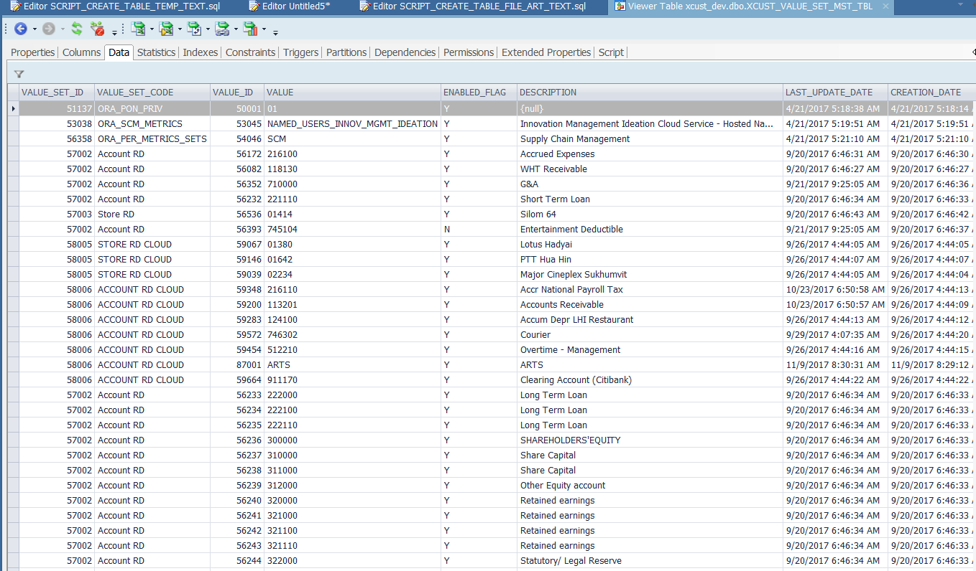
Table | XCUST_VALUE_SET_MST_TBL

